표지
신 ERP 구축 프로젝트

개발 설계서

2026. 07. 28

Section 2_ Report Specification
◀ | Section 3. Report Specification

 | 프로그램명 |  |  |  |  | = |  | Conversion of Affiliated Company Purchase Orders to Sales Orders

 | 3.1 Functional Design

 |  | 3.1.1 프로그램 로직

 |  |  | ■ 조회조건

 |  |  |  |  | Sales Organization |  |  |  |  |  | v
 |  |  |  |  | Sales Office |  |  |  |  |  | v
 |  |  |  |  | Sales Group |  |  |  |  |  | v
 |  |  |  |  | Distribution Channel |  |  |  |  |  | 40
 |  |  |  |  | Division |  |  |  |  |  | 00
 |  |  |  |  | Affiliated Company |  |  |  |  |  | v

 |  |  |  |  | File Upload

 |  |  | ■ LIST LAYOUT

 |  |  |  | A. | EAC / EJT(양식11월20일 확정)

 |  |  |  |  |  | Create Sales Order |  |  |  |  |  | Delete Sales Order |  |  |  |  |  |  | Create Purchase Order |  |  |  |  |  | Delete Purchase Order

 |  |  |  |  |  |  | Cusomer |  |  | Name |  |  | PO Date |  |  | Affiliated Com. PO No |  |  |  |  |  | Customer PO No |  |  | Sales Order Type |  |  | Sales Order No |  | Sales Order ITEM No |  | Purchase Order No |  | Purchase Order Item No |  | Payment Term |  | ETD | Closing Date | Customer Code |  |  | Material | Description |  |  | Qty | Unit |  | PO Unit Price |  |  | Amount | Master Unit Price |  | Currency
 |  |  |  |  |  |  |  |  |  |  |  |  |  |  |  |  |  |  |  |  |  |  |  |  |  |  | ▼

 |  |  |  |  |  |  |  |  |  |  |  |  |  |  |  |  |  |  |  |  |  |  |  |  | ZEX, ZKB

 |  |  |  | B. | EVS / ENP / ECJ

 |  |  |  |  |  | Create Sales Order |  |  |  |  |  | Delete Sales Order

 |  |  |  |  |  |  | Cusomer |  |  | Name |  |  | PO Date |  |  | Affiliated Com. PO No |  |  |  |  |  | Project Code |  | Sales Order Type |  |  | Sales Order No |  | Sales Order ITEM No |  | Purchase Order No |  | Purchase Order Item No |  | Payment Term |  | Material |  | Description |  | Qty | Unit | PO Unit Price |  | Amount | Master Unit Price |  |  | Currency |  | ETA | EST ETD |  | Closing Date | MOQ |  | FLM | LT | Contact Person | Vendor Name | Number of Buffer Days | Short-term Delivery
 |  |  |  |  |  |  |  |  |  |  |  |  |  |  |  |  |  |  |  |  |  |  | ▼ | ZEX |  | ▼ |  |  |  |  |  |  |  |  |  |  |  |  |  |  |  |  |  |  |  |  |  |  |  |  |  |  |  |  |  |  |  |  |  |  |  | X
 |  |  |  |  |  |  |  |  |  |  |  |  |  |  |  |  |  |  |  |  |  |  | ▼

 |  |  | ■ 조회시 처리요건
 |  |  |  | 1 | Affiliated Company + PDF의 판매법인 PO번호로 판매주문번호가 있으면 판매주문유형, 판매주문번호, 판매주문 품목번호 보여줌
 |  |  |  | 2 | Affiliated Company는 KNVV-KTGRD = 03 인 고객코드만 입력가능
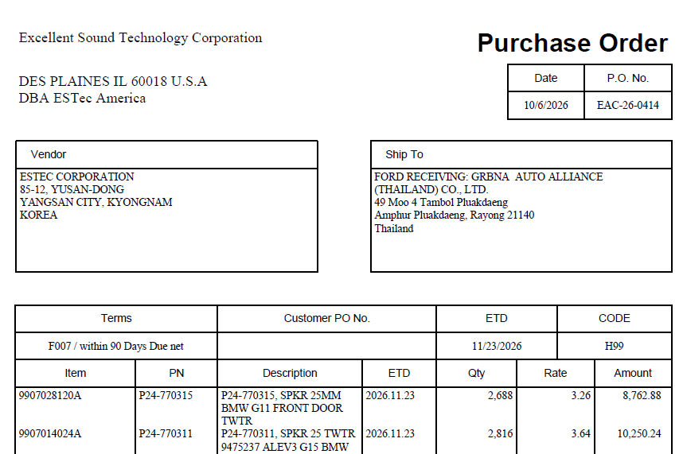
 |  |  |  | 3 | 판매주문번호(VA03), 구매오더번호(ME23N) 연결

 |  |  | ■ 데이터 로직
 |  |  |  | A. | EAC / EJT(양식11월20일 확정)
 |  |  |  |  | 1 | 필드
 |  |  |  |  |  | Cusomer |  |  |  |  |  | = | 조회조건 Affiliated Company
 |  |  |  |  |  | Name |  |  |  |  |  | = | 조회조건 KNA1-NAME1
 |  |  |  |  |  | PO Date |  |  |  |  |  | = | PDF
 |  |  |  |  |  | Affiliated Com. PO No |  |  |  |  |  | = | PDF
 |  |  |  |  |  | Customer PO No |  |  |  |  |  | = | PDF
 |  |  |  |  |  | Sales Order Type |  |  |  |  |  | = | ZEX or ZKB
 |  |  |  |  |  |  |  |  |  |  |  |  | Affiliated Com. PO No 기준으로 Sales Order Type을 하나만 입력한다.
 |  |  |  |  |  | Sales Order No |  |  |  |  |  | = | VBAP-VBELN
 |  |  |  |  |  | Sales Order Item No |  |  |  |  |  | = | VBAP-POSNR
 |  |  |  |  |  | Purchase Order No |  |  |  |  |  | = | EKPO-EBELN
 |  |  |  |  |  |  |  |  |  |  |  |  | EKPO-ZZVBELN |  |  |  |  | = | VBAP-VBELN
 |  |  |  |  |  | Purchase Order Item No |  |  |  |  |  | = | EKPO-EBELP
 |  |  |  |  |  |  |  |  |  |  |  |  | EKKO-ZZVBELN |  |  |  |  | = | VBAP-POSNR
 |  |  |  |  |  | Payment Term |  |  |  |  |  | = | PDF
 |  |  |  |  |  | ETD |  |  |  |  |  | = | PDF
 |  |  |  |  |  | Closing Date |  |  |  |  |  | = | ETD - 3 days(휴일제외)
 |  |  |  |  |  |  |  |  |  |  |  |  | 3 days 일때까지 휴일(DAY_ATTRIBUTES-FREEDAY = X or DAY_ATTRIBUTES-FREEDAY-HOLIDAY = X) 체크
 |  |  |  |  |  |  |  |  |  |  |  |  | Function |  |  | DAY_ATTRIBUTES_GET
 |  |  |  |  |  |  |  |  |  |  |  |  |  | Import
 |  |  |  |  |  |  |  |  |  |  |  |  |  |  | FACTORY_CALENDAR |  |  |  |  |  | = | TVKO-VKOKL
 |  |  |  |  |  |  |  |  |  |  |  |  |  |  | HOLIDAY_CALENDAR |  |  |  |  |  | = | TVKO-VKOKL
 |  |  |  |  |  |  |  |  |  |  |  |  |  |  | DATE_FROM |  |  |  |  |  | = | ETD - 1
 |  |  |  |  |  |  |  |  |  |  |  |  |  |  | DATE_TO |  |  |  |  |  | = | ETD - 1
 |  |  |  |  |  |  |  |  |  |  |  |  |  |  | LANGUAGE |  |  |  |  |  | = | sy-langu
 |  |  |  |  |  |  |  |  |  |  |  |  |  | Tables
 |  |  |  |  |  |  |  |  |  |  |  |  |  |  | DAY_ATTRIBUTES |  |  |  |  |  | =
 |  |  |  |  |  | Customer Code |  |  |  |  |  | = | PDF
 |  |  |  |  |  | Material |  |  |  |  |  | = | PDF
 |  |  |  |  |  | Description |  |  |  |  |  | = | MAKT-MAKTX
 |  |  |  |  |  | Qty |  |  |  |  |  | = | PDF
 |  |  |  |  |  | Unit |  |  |  |  |  | = | MARA-MEINS
 |  |  |  |  |  | PO Unit Price |  |  |  |  |  | = | PDF
 |  |  |  |  |  | Amount |  |  |  |  |  | = | PDF
 |  |  |  |  |  | Master Unit Price |  |  |  |  |  | = | PO DATE 기준의 CONDIITION TYPE = ZSR1 가격
 |  |  |  |  |  | Currency |  |  |  |  |  | = | USD

 |  |  |  |  | 2 | 버튼
 |  |  |  |  |  | - | Create Sales Order
 |  |  |  |  |  |  | BAPI_SALESORDER_CREATEFROMDAT2
 |  |  |  |  |  |  |  | DOC_TYPE |  |  |  |  | = | 리스트 sales order type
 |  |  |  |  |  |  |  | SALES_ORG |  |  |  |  | = | 조회조건 Sales Organization
 |  |  |  |  |  |  |  | DISTR_CHAN |  |  |  |  | = | 조회조건 Distribution Channel
 |  |  |  |  |  |  |  | DIVISION |  |  |  |  | = | 조회조건 Division
 |  |  |  |  |  |  |  | DOC_DATE |  |  |  |  | = | SY-DATUM
 |  |  |  |  |  |  |  | PRICE_DATE |  |  |  |  | = | 리스트 po date
 |  |  |  |  |  |  |  | PURCH_DATE |  |  |  |  | = | 리스트 po date
 |  |  |  |  |  |  |  | PMNTTRMS |  |  |  |  | = | 리스트 paymernt terms
 |  |  |  |  |  |  |  | SALES_OFF |  |  |  |  | = | 조회조건 Sales Office
 |  |  |  |  |  |  |  | SALES_GRP |  |  |  |  | = | 조회조건 Sales Group
 |  |  |  |  |  |  |  | PURCH_NO_C |  |  |  |  | = | 리스트 Affiliated Com. PO No
 |  |  |  |  |  |  |  | DLVSCHDUSE |  |  |  |  | = | 리스트 Project code
 |  |  |  |  |  |  |  | ORDER_ITEMS_IN
 |  |  |  |  |  |  |  |  | ITM_NUMBER |  |  |  | = | 품목번호 +10
 |  |  |  |  |  |  |  |  | MATERIAL |  |  |  | = | 리스트 Material
 |  |  |  |  |  |  |  |  | PURCH_NO_S |  |  |  | = | 리스트 Customer PO
 |  |  |  |  |  |  |  |  | PRSDT |  |  |  | = | 리스트 po date
 |  |  |  |  |  |  |  | ORDER_SCHEDULES_IN
 |  |  |  |  |  |  |  |  | ITM_NUMBER |  |  |  | = | 품목번호 +10
 |  |  |  |  |  |  |  |  | REQ_DATE |  |  |  | = | 리스트 Closing Date
 |  |  |  |  |  |  |  |  | PLANT |  |  |  | = | 조회조건 Sales Organization
 |  |  |  |  |  |  |  |  | REQ_QTY |  |  |  | = | 리스트 QTY
 |  |  |  |  |  |  |  | SALES_CONDITIONS_IN
 |  |  |  |  |  |  |  |  | COND_TYPE |  |  |  | = | ZSR3([PO UNIT PRICE와 MASTER UNIY PRICE가 다른 경우만)
 |  |  |  |  |  |  |  |  | COND_VALUE |  |  |  | = | 리스트 UNIT PRICE
 |  |  |  |  |  |  |  |  | CURRENCY |  |  |  | = | USD
 |  |  |  |  |  |  |  | ORDER_PARTNERS
 |  |  |  |  |  |  |  |  | PARTN_ROLE |  |  |  | = | 리스트 Customer(SP, SH, BP, PY)
 |  |  |  |  |  |  |  |  | PARTN_NUMB = |  |  |  |  | 리스트 Customer(SP, SH, BP, PY)

 |  |  |  |  |  | - | Delete Sales Order
 |  |  |  |  |  |  | 선택한 라인의 sales order 삭제
 |  |  |  |  |  |  | BAPI_SALESORDER_CHANGE
 |  |  |  |  |  |  |  | SALESDOCUMENT
 |  |  |  |  |  |  |  | ORDER_HEADER_INX-UPDATEFLAG |  |  |  |  |  |  |  |  | = | SALES ORDER 번호
 |  |  |  |  |  |  |  |  |  |  |  |  |  |  |  |  | = | D

 |  |  |  |  |  | - | Create Purchase Order

 |  |  |  | B. | EVS / ENP / ECJ / EIP
 |  |  |  |  | 1 | 필드
 |  |  |  |  |  | Cusomer |  |  |  |  |  | = | 조회조건 Affiliated Company
 |  |  |  |  |  | Name |  |  |  |  |  | = | 조회조건 KNA1-NAME1
 |  |  |  |  |  | PO Date |  |  |  |  |  | = | EXCEL(Order Date)
 |  |  |  |  |  | Affiliated Com. PO No |  |  |  |  |  | = | EXCEL
 |  |  |  |  |  | Procect Code |  |  |  |  |  | = | ZSDT0080-ABRVW
 |  |  |  |  |  |  |  |  |  |  |  |  | ZSDT0080-VKORG |  |  |  |  | = | 조회조건
 |  |  |  |  |  | Sales Order Type |  |  |  |  |  | = | ZEX
 |  |  |  |  |  | Sales Order No |  |  |  |  |  | = | VBAP-VBELN
 |  |  |  |  |  | Sales Order Item No |  |  |  |  |  | = | VBAP-POSNR
 |  |  |  |  |  | Purchase Order No |  |  |  |  |  | = | EKPO-EBELN
 |  |  |  |  |  |  |  |  |  |  |  |  | EKPO-ZZVBELN |  |  |  |  | = | VBAP-VBELN
 |  |  |  |  |  | Purchase Order Item No |  |  |  |  |  | = | EKPO-EBELP
 |  |  |  |  |  |  |  |  |  |  |  |  | EKKO-ZZVBELN |  |  |  |  | = | VBAP-POSNR
 |  |  |  |  |  | Payment Term |  |  |  |  |  | = | KNVV-ZTERM
 |  |  |  |  |  |  |  |  |  |  |  |  | KNVV-VKORG |  |  |  | = | 조회조건
 |  |  |  |  |  |  |  |  |  |  |  |  | KNVV-VTWEG |  |  |  | = | 조회조건
 |  |  |  |  |  |  |  |  |  |  |  |  | KNVV-SPART |  |  |  | = | 조회조건
 |  |  |  |  |  | Material |  |  |  |  |  | = | EXCEL
 |  |  |  |  |  | Description |  |  |  |  |  | = | MAKT-MAKTX
 |  |  |  |  |  | Qty |  |  |  |  |  | = | EXCEL
 |  |  |  |  |  | Unit |  |  |  |  |  | = | MARA-MEINS
 |  |  |  |  |  | PO Unit Price |  |  |  |  |  | = | EXCEL
 |  |  |  |  |  | Amount |  |  |  |  |  | = | EXCEL
 |  |  |  |  |  | Master Unit Price |  |  |  |  |  | = | PO DATE 기준의 CONDIITION TYPE = ZSR1 가격
 |  |  |  |  |  | Currency |  |  |  |  |  | = | USD
 |  |  |  |  |  | ETA |  |  |  |  |  | = | EXCEL
 |  |  |  |  |  | EST ETD |  |  |  |  |  | = | ETA - 21 days 나온 일자의 전주 일요일
 |  |  |  |  |  |  |  |  |  |  |  |  | 만약 계산된 일자가 현재일 기준 과거일자인 경우 다음주 일요일
 |  |  |  |  |  | Closing Date |  |  |  |  |  | = | 자재코드가 C~ 로 시작하면 EST ETD - 앞 월요일
 |  |  |  |  |  |  |  |  |  |  |  |  | 자재코드가 M~ 로 시작하면 EST ETD - 앞 화요일
 |  |  |  |  |  |  |  |  |  |  |  |  | 계산된 일자가 휴일이면 전일자로 변경
 |  |  |  |  |  | MOQ |  |  |  |  |  | = | ZMMT2011-BSTMI
 |  |  |  |  |  | FLM |  |  |  |  |  | = | MARC-BSTRF
 |  |  |  |  |  | LT |  |  |  |  |  | = | MARC-PLIFZ + MARC-WEBAZ
 |  |  |  |  |  | Contact Person |  |  |  |  |  | = | LFM1-VERKF( "/" 구분값으로 2번째 텍스트)
 |  |  |  |  |  | Vendor Name |  |  |  |  |  | = | LFA1-NAME1
 |  |  |  |  |  |  |  |  |  |  |  |  | 1 | 구매오더가 없는 경우
 |  |  |  |  |  |  |  |  |  |  |  |  |  | LFA1-LIFNR |  |  |  | = | EINA-LIFNR
 |  |  |  |  |  |  |  |  |  |  |  |  |  | SELECT B~LIFNR
 |  |  |  |  |  |  |  |  |  |  |  |  |  | FROM EINE AS A INNER JOIN EINA AS B
 |  |  |  |  |  |  |  |  |  |  |  |  |  | ON A~INFNR = B~INFNR
 |  |  |  |  |  |  |  |  |  |  |  |  |  | WHERE A~EKORG = '1000' 구매조직
 |  |  |  |  |  |  |  |  |  |  |  |  |  | AND A~LOEKZ = ' '
 |  |  |  |  |  |  |  |  |  |  |  |  |  | AND A~ESOKZ = '0' " 일반구매오더
 |  |  |  |  |  |  |  |  |  |  |  |  |  | AND B~MATNR = 자재코드
 |  |  |  |  |  |  |  |  |  |  |  |  |  | AND B~LOEKZ = ' '
 |  |  |  |  |  |  |  |  |  |  |  |  | 2 | 구매오더가 있는경우
 |  |  |  |  |  |  |  |  |  |  |  |  |  | LFA1-LIFNR |  |  |  | = | EKKO-LIFNR
 |  |  |  |  |  | Number of Buffer Days |  |  |  |  |  | = | Closing Date - sy-datum
 |  |  |  |  |  | Short-term Delivery |  |  |  |  |  | = | Number of Buffer Days이 7일 이내인건은 단납기 표시 = X

 |  |  |  |  | 2 | 버튼
 |  |  |  |  |  | - | Create Sales Order = EAC / ECJ와 동일
 |  |  |  |  |  | - | Delete Sales Order = EAC / ECJ와 동일

 |  |  | ■ CBO Table
 |  |  |  | 테이블 :
 |  |  |  | Field Name |  |  |  | Field Description |  |  |  |  |  | K | Data Elemant |  |  |  |  | Type |  | Len

 |  |  |  | ERNAM |  |  |  | 생성자 |  |  |  |  |  |  | ERNAM
 |  |  |  | ERDAT |  |  |  | 생성일 |  |  |  |  |  |  | ERDAT
 |  |  |  | ERZET |  |  |  | 생성시간 |  |  |  |  |  |  | ERZET
 |  |  |  | AENAM |  |  |  | 변경자 |  |  |  |  |  |  | AENAM
 |  |  |  | AEDAT |  |  |  | 변경일 |  |  |  |  |  |  | AEDAT
 |  |  |  | AEZET |  |  |  | 변경시간 |  |  |  |  |  |  | AEZET

Section 3_ Processs Spec
Section 4. Process Specification
 | {본 섹션은 개발팀이 작성합니다.프로그램의 내부처리 로직을 설명합니다}

- ZPLSDR0030 [SD] 가격마스터 업로드
1) 라디오 버튼 선택 후 'Excel Uploda' 실행 시 해당 Upload 파일 Download
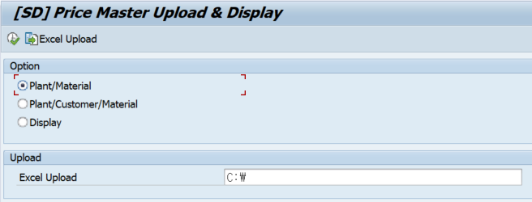

2) Display 선택 시 해당 등록된 Data 조회가능

